关系图
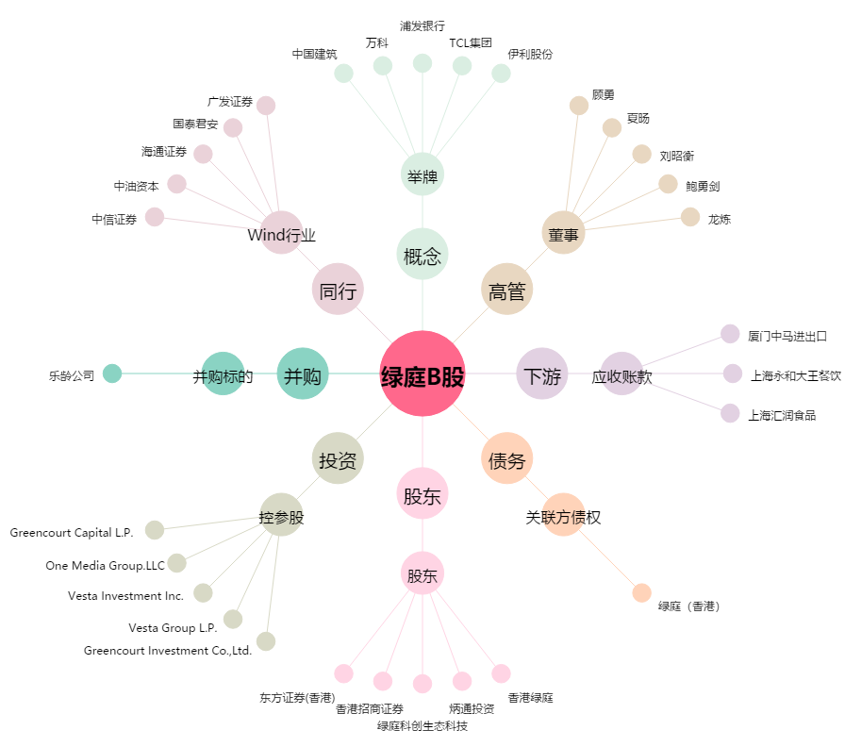
绿庭B股[900919.SH] - 关系概览图

